20150922_희원요청사항
<요청사항>
 | - 새로오신 김대섭 과장님으로 일반 공단청구시 오류 발생합니다.

 | * 일반 공단 청구시 판정의사 미입력 오류 발생

 | * 담당의사 코드 등록함.
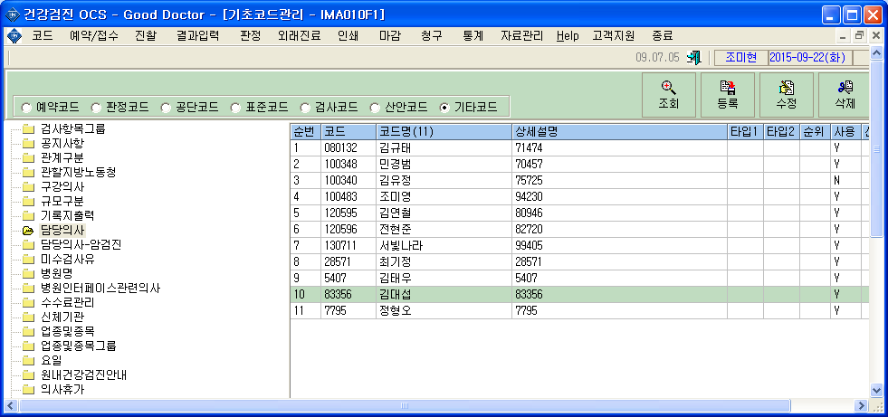

 | * 코드>사용자정보 메뉴에서 사용자 등록함.

